Протокол
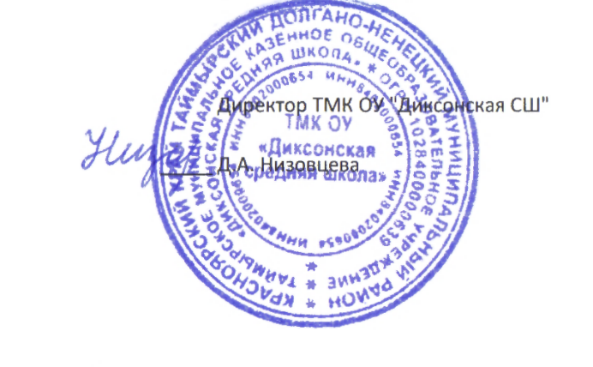
 | Регион: | Таймырский
 | Предмет: | Русский язык
 | Дата проведения: | 2019-10-11
 | Место проведения: | ТМКОУ "Диксонская средяя школа "
Председатель жюри: |  | Низовцева Джамиля Ахмедулловна
№ | Фамилия | Имя | Отчество | Пол | Дата рождения | ОВЗ | Наличие гражданства РФ | Уровень (класс) обучения | Тип диплома (победитель, призёр) | Балл за теорию | Балл за практику | Общий балл | % качества | Учитель-наставник (ФИО полностью)
1 | Фадеев | Михаил | Евгеньевич | м | 2009-09-15 | нет | да | 4 | победитель | 59.00 | 0.00 | 59.00 | 92 | Белешева Вера Юрьевна
2 | Вавринюк | Дмитрий | Романович | м | 2009-10-16 | нет | да | 4 | призер | 58.00 | 0.00 | 58.00 | 91 | Белешева Вера Юрьевна
3 | Мамаева | Виктория | Алексееевна | ж | 2008-04-08 | нет | да | 5 | победитель | 37.00 | 0.00 | 37.00 | 66 | Дубровская Наталья Андреевна
4 | Красильникова | Инна | Александровна | ж | 2009-02-05 | нет | да | 5 | Призер | 33.00 | 0.00 | 33.00 | 59 | Дубровская Наталья Андреевна
5 | Иванов | Александр | Евгеньевич | м | 2008-09-28 | нет | да | 5 | Призер | 30.00 | 0.00 | 30.00 | 54 | Дубровская Наталья Андреевна
6 | Низовцева | Татьяна | Алексеевна | ж | 2002-02-13 | нет | да | 5 | участник | 27.00 | 0.00 | 27.00 | 48 | Дубровская Наталья Андреевна
7 | Дубровская | Владислава | Владимировна | ж | 2009-02-20 | нет | да | 5 | участник | 24.00 | 0.00 | 24.00 | 43 | Дубровская Наталья Андреевна
8 | Красильникова | Анна | Александровна | ж | 2007-07-08 | нет | да | 6 | участник | 23.00 | 0.00 | 23.00 | 41 | Низовцева Дина Геннадьевна
9 | Кулик | Артем | Александрович | м | 2007-08-11 | нет | да | 6 | участник | 22.00 | 0.00 | 22.00 | 39 | Низовцева Дина Геннадьевна
10 | Курбанова | Анастасия | Викторовна | ж | 2006-08-27 | нет | да | 7 | победитель | 52.00 | 0.00 | 52.00 | 57 | Дубровская Наталья Андреевна
11 | Новоселова | Валерия | Алексеевна | ж | 2006-06-27 | нет | да | 7 | участник | 37.00 | 0.00 | 37.00 | 41 | Дубровская Наталья Андреевна
12 | Фещуков | Александр | Николаевич | м | 2006-05-20 | нет | да | 7 | участник | 35.00 | 0.00 | 35.00 | 38 | Дубровская Наталья Андреевна
13 | Низовцев | Алексей | Евгеньевич | м | 2006-06-27 | нет | да | 7 | участник | 32.00 | 0.00 | 32.00 | 35 | Дубровская Наталья Андреевна
14 | Огородник | Алексей | Александрович | м | 2005-05-12 | нет | да | 8 | победитель | 56.00 | 0.00 | 56.00 | 62 | Дубровская Наталья Андреевна
15 | Котова | Алена | Юрьевна | ж | 2003-09-30 | нет | да | 10 | победитель | 42.00 | 0.00 | 42.00 | 76 | Низовцева Дина Геннадьевна
16 | Филатова | Светлана | Сергеевна | ж | 2003-10-07 | нет | да | 10 | победитель | 42.00 | 0.00 | 42.00 | 76 | Низовцева Дина Геннадьевна
17 | Низовцева | Ирина | Евгеньевна | ж | 2002-09-10 | нет | да | 11 | победитель | 47.00 | 0.00 | 47.00 | 85 | Низовцева Дина Геннадьевна

